람다식
람다식 규칙
1. 메서드의 이름과 반환타입 제거 후 '->'를 { } 앞에 추가
int max (int a, int b) -> { return a>b ? a : b; };
2 . 'return문' 생략, ' { }과 ; '삭제 *실행문이 두줄 이상인 경우 { }생략불가
(int a, int b) -> {return a>b ? a : b; };
3. 매개변수의 타입이 추론 가능하면 생략가능(대부분 생략가능)
(int a, int b) -> a>b ? a : b;
4. 매개변수가 하나인 경우 ( ) 생략가능 (타입이 없을 때만)
(a) -> a * a; => a -> a * a;

익명객체란? 이름이 없는 일회용 클래스. 클래스의 정의와 생성을 동시하는 것
1. new 조상클래스이름( ) { } 2. new 인터페이스이름( ) { }

함수형 인터페이스란?
@FunctionalInterface
함수형인터페이스는 단 하나의 추상메서드만 가지는 인터페이스

람다식이란?
함수형인터페이스를 구현한 익명객체를 간단하게 적는 방식
1.함수형인터페이스 타입의 참조변수에 넣어서 사용한다.
2.인터페이스와 같이 매개변수와 리턴타입으로 활용 할 수 있다.

java.util.function패키지 : 자주 사용하는 함수형 인터페이스를 제공하는 패키지
▶매개변수가 한 개인 경우
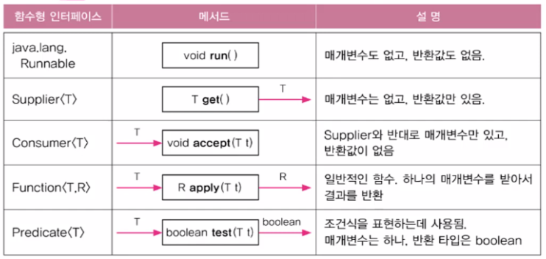

Predicate의 메서드
결합: .negate( ) -> !(not) / .and( ) -> && / .or( ) -> ||
등가비교: Predicate.isEqual( ).test( ); (static메서드)

▶매개변수가 2개인 경우

▶매개변수가 3개이상 경우
직접 만들어서 사용
▶항등 함수

람다식 연결 andThen

* 중간 연결부 타입이 같아야 한다.

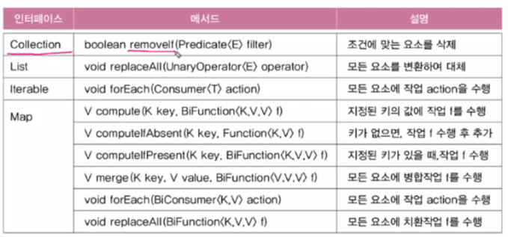
람다식을 사용하는 컬렉션 프레임웍의 메서드

메서드 참조
람다식을 더 간단히 하는 것
클래스이름::메서드이름
(String s) -> Integer.parseInt(s); -> Integer :: parseInt;
(i) -> new Myclass(i); -> MyClass :: new;

정규식
" +" 은 한 개의 이상의 공백를 나타내는 정규식

